Lấy giá vàng SJC XML
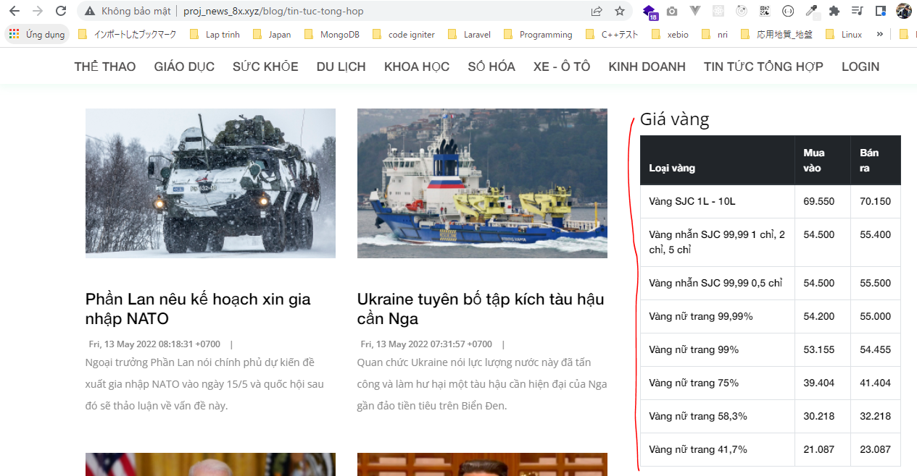
app\Http\Controllers\News\RssController.php

app\Helpers\Feed.php
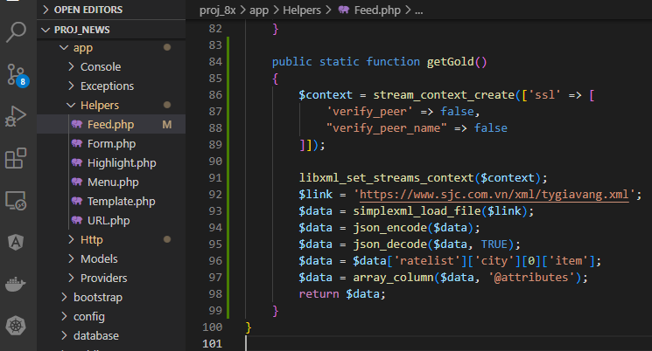

 | Giải quyết vấn đề load xml bằng php thông qua https

resources\views\news\pages\rss\index.blade.php
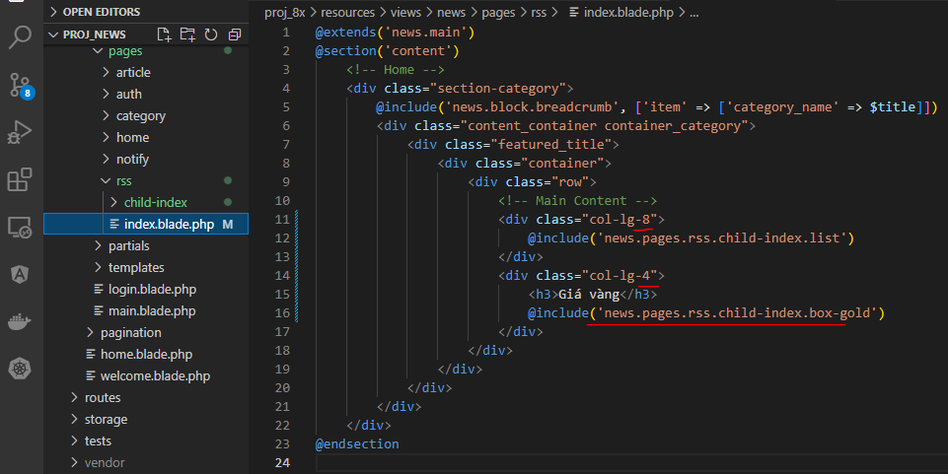

resources\views\news\pages\rss\child-index\box-gold.blade.php
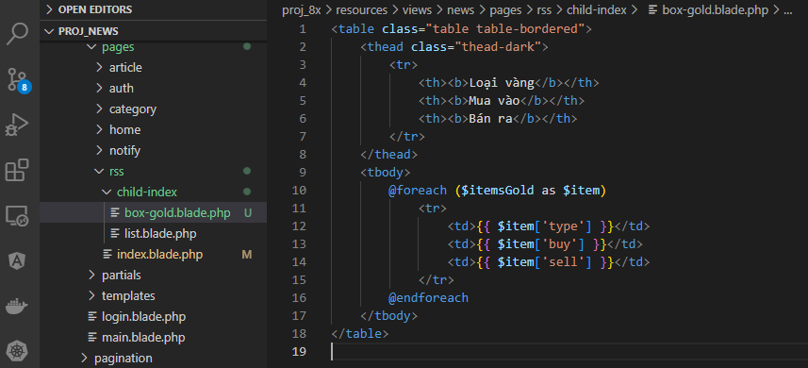

Check browser

